Dashboard
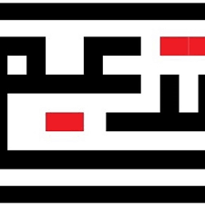


DCOP
Description: Il s’agit d’un aperçu des ressources documentaires pour Le projet de mise en place et installation des ordinateurs, PC portables et imprimantes chez les municipalités de la Tunisie
Owner: Sawssen OMRAN
Status: en cours de monitoring

Key Docs | Description
Project Schedule | Indique le calendrier prévu ainsi que tout changement au cours du cycle de vie du projet.
Project ROADMAP | un aperçu de haut niveau des objectifs et des produits livrables du projet présentés
Plan de gestion des risques | Déterminer les risques potentiels pour le projet, leur probabilité et la façon dont vous prévoyez les atténuer s’ils se concrétisent.
Plan de communication | Identifies how often, what type of communication method, and what information your stakeholders needs to know

